βアミロイド PET・CT
アミヴィッド静注・18F-florbetapir専用
アミロイドPET/CT検査説明書
様
検査日は 月 日（ ） １５ 時 ３０ 分です。
予約時間の30分前までに静岡県立総合病院 PETイメージングセンター受付までお越しください。

《！お願い》
予約時間に来院できない場合は必ずPETイメージングセンター受付までご連絡
下さい。（TEL:054-248-7777）
検査薬は投与できる時間に制限があります。
本館正面玄関の保険確認窓口でマイナンバーカード（マイナ保険証）をカードリーダ に通しマイナ受付を行ってください。その後、PETｾﾝﾀｰ２階の受付においでください。

１．検査当日の持ち物
・ PET/CT検査説明書 ・同意書（本紙） ・ 検査診療情報提供書（検査依頼医師から預けられた封筒） ・ 静岡県立総合病院診察券（お持ちの方のみ） ・ お薬手帳（インスリン使用の方のみ） ・ 保険証 ※①～③の必要な書類をお持ちください ①マイナ保険証（マイナンバーカード） ②資格確認書 ③令和7年12月1日まで今お持ちの保険証

2．検査前の注意点
① 前日の激しい運動は控えてください。
② 飲食の制限はありません。
③ 閉所恐怖症の方、15分間静止できない方は主治医とご相談ください。約15分間、CT検査台の上で横になる検査です。静かな明るい部屋で撮影します。
④ 一人で安静待機することに不安を感じる方はご家族がお付き添いください。
※ 検査前の注意点が守られない場合は、検査ができない場合もあります。 ※ キャンセルの場合は検査前日17時までにご連絡ください。ご連絡いただけない場合、高 額のキャンセル料が発生する場合があります。 ※ 検査前日（１営業日前）、検査について確認のお電話をさせていただく場合があります。

３．アミロイドPET/CT検査とは
アルツハイマー型認知症では、βアミロイドと呼ばれるタンパク質が脳内で蓄積され病気が進行していくといわれています。アルツハイマー型認知症を発症する十数年も前からβアミロイドは蓄積されはじめるといわれています。この検査では、微量の放射線を出す診断用の薬（ビザミル静注）を注射で静脈から投与します。この薬剤はβアミロイドに結合する性質があり、脳内のβアミロイドの沈着の程度を診断することができます。ただし、この検査によってアルツハイマー型認知症の確定につながるものではありません。他の神経疾患や正常認知機能を有する人においても、βアミロイドが沈着している事があります。このため、他の検査結果や臨床経過と総合して判定する必要があります。この検査では、注射後約2時間で検査が終了します。その間ほとんど苦痛を伴うことはありません。ただしPETCT撮影中の約15分間は、仰向けのまま動かずにじっとしていただく必要があります。

４．検査の流れ
・注射から終了まで1時間半かかります。
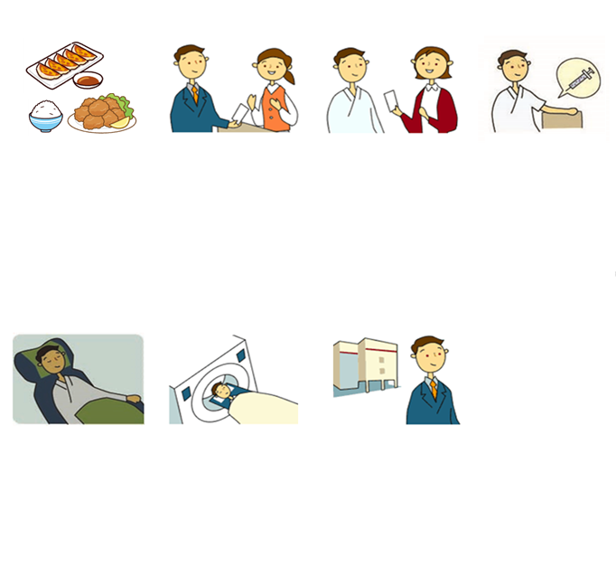
１. 検査前
２．受付
３. 問診等
４．注射
５．安静
６．撮影
７．帰宅
PETセンター２階の受付に来て下さい
頭部のみ撮影します。
着替えは不要です。
問診の後、検査の流れを説明します。
検査前の食事制限はありません。
投与室で検査薬を静脈注射します。
車の運転に影響はありません。
※放射線が体内に残存しています。検査後は人が集まる場所を避け、ご自宅でお過ごしください。
翌朝からは行動制限がありません。
安静室で約40分過ごしていただきます。検査薬が体に吸収されるのを待つ時間です。できるだけ安静にお過ごしください。
トイレは安静室のすぐ近くにあります。安静時間中もトイレを利用することができます。
約１５分間、撮影台の上で横になりますす。撮影中は動かないようご協力ください。
撮影終了と同時に検査が終了となります。

５．アミヴィッド（注射薬）による副作用について
・ フロルベタピル（アミヴィッド静注）に重篤な副作用の報告はありませんが、0.1％～1％の頻度で注射部位に刺激を感じたり、かゆみ、悪心などが報告されています。症状が出現した場合は適切な処置を行います。

６．トイレ介助が必要な方
トイレ介助が必要な方は検査終了まで付きそいをお願いします。

７．妊娠中の方、授乳中の方、10歳未満の小児がいらっしゃる方へ
① 妊娠中の方は、検査できません。
・妊娠の可能性がある場合は、主治医へお伝えください。
② 授乳中の方は、検査後24時間は授乳を避けて下さい。
・搾乳やミルクで対応してください。
③ 10歳未満の小児がいらっしゃる方へ
・検査後１２時間は小児の抱っこなどを避けて下さい。

８．検査後の注意点 《検査当日のみ行動制限が必要です》
・検査後は人が集まる場所に立ち寄らずにご帰宅ください。
・検査後１２時間は10歳未満の小児の抱っこは避けて下さい。
・検査後１２時間は妊婦との接触は避けてください。
・検査薬の排泄を促すため、水分を多めに取ってください。

９．検査の被ばくについて
・ PET検査では、放射線を含む検査薬を注射します。当センターではPET/CT機器を導入しているため、被ばく線量はPET検査にCT検査分（低線量で撮影）を加えた線量となりますが、PET/CT検査による被ばく線量は、放射線により身体に影響が出る量よりも遙かに低い値です。 ・ 当院では達成可能な限りの少ない放射線量で、診断と治療に有益な情報を最大限得られるよう定期的に見直しを行い、放射線量の管理をしております。

１０．注射時の神経損傷のリスクについて
PET検査では、問診の後に検査薬を静脈注射します。この際、非常に稀ですが、注射針が細い神経に触れることがあります。皮下を走行する神経を注射前に体表から予見することは不可能です。注射針が神経に触れた場合は、通常よりも強い痛みが生じ、しびれ感や痛みが続くことがあります。ほとんどが数日から数週間で治りますが、極めて稀（１万から１０万回に１回程度）に症状が長引き、手の動きに支障をきたすことがあります。これらの症状が起きて診察を要した場合の医療費は保険診療扱いとなることをご了承ください

１１．検査の適切な実施に際して
当センターでは日本核医学会・日本認知症学会・日本神経学会が定める 「βアミロイドPETイメージング剤の適性使用ガイドライン」に沿ってβアミロイドPET検査を実施しています。また、当センターでは「PET撮像施設認証」を取得しており、厳格な基準の下検査をいたします。

１２．検査費用
・お支払額はご加入の健康保険の自己負担割合により異なります。
（目安：10割負担で約25万円、3割負担で約８万円）
・ キャンセルの場合は検査前日17時までにご連絡ください。ご連絡いただけな い場合、高額のキャンセル料が発生する場合があります。

１３．個人情報
・ 検査結果を医学発展のため、学会等への発表に使用させていただく場合があります。使用時に患者様の氏名等が特定されることは一切ありません。この趣旨にご理解をいただけますようお願いいたします。 また、この旨をふまえ同意書への署名をお願いいたします。

１４．その他
・ PETシステムは多くの精密機器を使用しております。機械のトラブルで検査開始時間が遅れる場合や、状況により検査が行えない場合もありますのでご了承ください。 （場合によっては、緊急連絡先に連絡させていただきます。）

《PET/CT 検査同意書》

説明医師署名 |  |  | 印

（ 同意します ・ 同意しません ）

 |  | ※同意書はいつでも撤回することができます。

患者氏名 （署名）

署 名 日 | 年 月 日

※患者が未成年の場合には親権者、患者が自分で記載できない状態のときは、代理人が必要です。自筆でご署名ください。

代理人署名 |  |  | 続柄（ ）

署 名 日 | 年 月 日

